01_カスタマー(共通)
 |  |  |  |  |  |  |  |  |  |  |  |  |  |  | 三菱UFJ銀行

COMSUITE : COMSUITE利用会社情報変更申込書 / COMSUITE : Application for COMSUITE Owner Information Maintenance

I | 申込区分（変更） / Application Category (Change)

申込区分を以下より選択の上、該当する箇所に詳細をご入力ください。 / Please select the Application Categories required from the options below and enter details where applicable.
FALSE | お客様情報 / Applicant Information |  |  |  |  |  |  |  |  |  |  | 下記（II）（III）にご入力ください。 / Please fill in [II], [III] below.
FALSE | 手数料等引落口座 / Charge Account |  |  |  |  |  |  |  |  |  |  | 下記（II）（III）（IV）にご入力ください。 / Please fill in [II], [III], [IV] below.
FALSE | GCMS Plusサービス情報 / GCMS Plus Service Information |  |  |  |  |  |  |  |  |  |  | 下記（II）および「GCMS Plus」シートにご入力ください。 / Please fill in [II], and GCMS Plus Sheet.
FALSE | FOREXサービス情報 / FOREX Service Information |  |  |  |  |  |  |  |  |  |  | 下記（II）および「FOREX」シートにご入力ください。 / Please fill in [II], and FOREX Sheet.
FALSE | Payables Financeサービス情報 / Payables Finance Service Information |  |  |  |  |  |  |  |  |  |  | 下記（II）および「Payables Finance」シートにご入力ください。 / Please fill in [II], and Payables Finance Sheet.
FALSE | Trade Managerサービス情報 / Trade Manager Service Information |  |  |  |  |  |  |  |  |  |  | 下記（II）および「Trade Manager」シートにご入力ください。 / Please fill in [II], and Trade Manager Sheet.
FALSE | プロダクト接続/解除の登録 (*1) / Product Link/Unlink Registration (*1) |  |  |  |  |  | 接続会社(*2) / Connecting Company(*2) |  |  |  |  | 会社タイプを選択して、下記（II）（III）にご入力ください。 / Please select your Company Type and fill in [II], [III] below.
 |  |  |  |  |  |  | 被接続会社(*3) / Connected Company(*3) |  |  |  |  | 会社タイプを選択して、下記（II）および「プロダクト接続」シートにご入力ください。 / Please select your Company Type and fill in [II] and Product Linkage Sheet.

II | お客様情報 / Applicant Information

利用会社名をご入力ください。 / Please enter your company name.
申込会社名 （英文正式社名） / Applicant Name
COMSUITE Customer IDをご入力ください。 / Please enter COMSUITE Customer ID.
COMSUITE Customer ID / COMSUITE Customer ID
お申込の会社名を変更する場合は、新しい名称を下欄にご入力ください。 / To change Applicant Name, please enter new name in the box below.
申込会社名変更後 / Applicant Name (New)
GCMS PlusとTrade Managerにお申込の会社名が35文字を超過する場合、略称をご入力ください。 /
For GCMS Plus & Trade Manager, if Applicant Name is more than 35 characters then you will need to enter a short name below.
申込会社名 （略称） / Applicant Name (Short)

III | プロダクト情報および接続追加／解除の登録 /
 | Product Information and Product Link/Unlink Registration

プロダクト情報を以下にご入力ください。また、接続追加／解除の登録については、被接続会社のプロダクト情報をご入力ください（※3）。/ Please enter product information below. In case of Link/Unlink registration, please enter the product information of the Connected Company (*3).
接続追加 / Link | 接続解除 / Unlink | プロダクト名 / Product Name |  |  |  | プロダクトCustomer ID (*4) / Product Customer ID(*4) |  |  |  | プロダクト利用会社名 / Product Customer Name |  |  |  |  |  |  |  | 取引拠点名 / Contracting Branch/Office
0 |  | 1 | お選びください / Please Select

0 |  | 2 | お選びください / Please Select

（※1）接続会社が被接続会社のプロダクトに接続することを可能とするシングルサインオンサービスのことです。
GCMS Plusのみお申込の場合、セクションIIIの記入は不要です。 /
(*1) Refers to "SSO Service", the service enabling Connecting Company to log-in directly to the product of Connected Company.
If GCMS Plus only is to be applied, do not enter thefields in Section III.
（※2）接続会社（通常親会社）は、 シングルサインオンサービスを利用して、被接続会社のプロダクトに接続する会社です。 /
(*2) Connecting Company (usually parent company), is the company which connects and gains access to Connected Company, using bank's SSO service.
（※3）接続追加／解除の登録にあたり、被接続会社（通常は関連会社）がCOMSUITEと本申込書記載プロダクトの契約者となります。 /
(*3) Connected Company (usually subsidiary company) is the owner of the COMSUITE and Product, accessed by Connecting Company via SSO.
（※4）接続追加／解除の登録にあたり、被接続会社（通常は関連会社）のプロダクトCustomer IDがまだ無い場合、本欄は空欄にしてください。 / (*4)In the case of Link/Unlink registration, if Product Customer ID of Connected Company (i.e., subsidiary etc.) is currently not available, leave this field blank.

IV | 手数料等引落口座 / Charge Account

下記内容をご承諾の上、口座の明細をご入力（ご選択）ください。/ To enter your charge account details in the fields below, you(Customer) agree to the following terms. "利用会社は、本件サービスの手数料または費用を以下に指定する手数料等引落口座より口座振替にて支払うこととしますので、引落しの上、処理することを依頼します。この取り扱いについては、当座勘定規定又は普通預金規定にかかわらず、当座小切手の振出又は通帳及び払戻請求書の提出を省略いたします。銀行および／または口座店の合併、統廃合その他の変動により手数料等引落口座の口座番号が変更になっても、引続き手数料等引落口座から所定の手数料を引落してください。本件に関して将来どのような事故が生じましても貴行に対し迷惑・損害をおかけしません。" / "For the purpose of the payment by account transfer, we hereby request your bank to debit the account specified below with the amount of fees and costs for the Services, it being understood that the presentation of cheque or withdrawal slip with bank book is not required, notwithstanding the provisions in the Rules of Current Account or the Rules of Ordinary Account. The Customer requests the Bank to debit the amount of charges from the Charge Account even if the account number is changed due to the closure, consolidation, amalgamation, merger, or other changes of the Bank and/or its branches. We agree to indemnify your bank against all damages and costs which your bank may suffer as a result of the foregoing arrangement."

口座名義 / Account Name
金融機関名 / Bank |  |  |  | 三菱UFJ銀行
口座店番・店名 / Branch/Office |  |  |  | [ |  |  |  | ]
科目 / Account Type |  |  |  |  | 普通 / Ordinary |  |  |  |  | 当座 / Current |  |  | その他 / Other |  |  | [ |  |  |  | ]
口座番号 / Account Number |  |  |  |  |  |  |  |  |  |  |  |  |  |  |  |  | 通貨 / Currency
注：手数料等引落口座のお届け印・署名が申込書のお届け印・署名と異なる場合、双方のご捺印（ご署名）が必要になります。 / Note: Authorized signature/seal for the fees/charges account is also required in the Signature page, if different from the authorized Signatory for the application.

V | 署名 / Authorized Signature

下記に署名する利用会社は、［ |  |  |  |  | 三菱UFJ銀行 |  |  |  |  | ］（「貴行」） | との間で締結された基本契約書および関連するすべての規定と
契約書類に基づき、選択した前述のサービス（「サービス」）およびサービス関連情報の登録を依頼します。 /
We, the undersigned as Customer, hereby request [ |  |  |  |  |  |  |  |  | MUFG Bank, Ltd. |  |  |  |  |  |  |  |  |  | ] (the "Bank") to
署名欄についての注意事項 /
Caution for Authorized Signature
CS_APP201, 202, 203につき、
各シートにある署名欄をご使用頂く様お願い致します。
同一申込書に、複数のシートをご使用の場合、印刷後いずれかのページにて署名を行って頂く様お願い致します。/
When using CS_APP201, 202, 203, please use signature area located in each tab.
In case of using multiple tabs in the same application, customer may sign on all printed pages, or on any page (e.g., on the last page only).
register the aforementioned information in relation to the COMSUITE products to be provided by your Bank in accordance with the relevant basic agreements entered into between us and your Bank, any terms and conditions and all other agreements and documents relating thereto.
 |  |  |  |  |  |  |  |  |  |  |  | 利用会社名 / Signed for and on behalf of
 |  |  |  |  |  |  |  |  |  |  |  | [ |  |  |  |  |  |  |  |  | ]

 |  |  |  |  |  |  |  |  |  |  |  | ______________________________________________________________________________________________________________________
 |  |  |  |  |  |  |  |  |  |  |  | お届け印・署名 / Authorized Signatory's Signature/Seal

 |  |  |  |  |  |  |  |  |  |  |  | ______________________________________________________________________________________________________________________
 |  |  |  |  |  |  |  |  |  |  |  | 記入年月日 / Date

銀行使用欄 / Bank Use Only
＜契約拠点＞ / <Customer's Contracting Office>
店番・英文拠点名 / Office Code / Name |  |  |  |  |  |  |  |  |  |  |  | CIF

＜再鑑＞ / Cross-check
再鑑者※（承認者）/ Cross-checker*(Approver) |  |  |  | 各プロダクトサーバーへの 登録実施者（担当者）/ Person who registers on product server (P.I.C.) |  |  |  |  |  |  |  |  |  | 検印 / Manager |  |  | 担当者 / Person in Charge |  | 印鑑照合 / Signature Verified

※再鑑者とは、各プロダクトの拠点側画面で承認操作を実際に行なう者である。 /
Cross-checker is the person who actually conducts "Approve" operation on each product branch screen.

 |  |  |  |  |  |  |  |  |  |  |  |  |  |  |  |  |  |  |  |  |  | 三菱UFJ銀行
 |  |  |  |  |  |  |  |  |  |  |  |  |  |  |  |  |  |  |  |  |  | MUFGバンク（ヨーロッパ）
 |  |  |  |  |  |  |  |  |  |  |  |  |  |  |  |  |  |  |  |  |  | MUFGバンク（マレーシア）
 |  |  |  |  |  |  |  |  |  |  |  |  |  |  |  |  |  |  |  |  |  | Bank of Ayudhya PCL

11_GCMS Plus(サービス)
 |  |  |  |  |  |  |  |  |  |  |  |  |  |  | 三菱UFJ銀行
（ご参考）設定詳細
下記にご入力いただく必要はありません。詳細設定のご参考としてご利用ください。
口座所在地域においてご利用可能な全送金種一覧につきましては、「GCMS Plus：口座・サービス情報」シートをご参照ください。/
[Reference Only] Setting Details
This is for your reference regarding the setting details on this page.
For a list of All Payment Types available in the account holding region, please refer to GCMS Plus: Account and Service Information page.

GCMS Plus : サービス情報 / GCMS Plus : Service Information

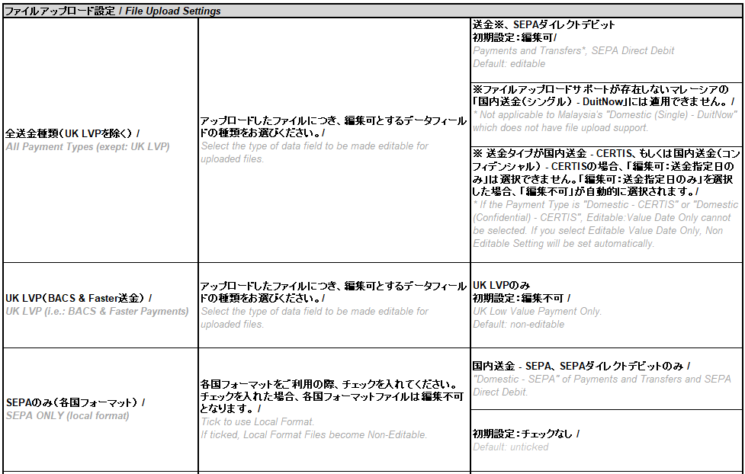
I | プロダクト情報 / Product Information

プロダクトCustomer IDをご入力ください。. / Please enter Product Customer ID
プロダクトCustomer ID / Product Customer ID

II | ファイルアップロード設定 / File Upload Settings

/
変更をご希望する箇所のハイライトされたボックスにチェックをしてください。
ファイルアップロードサービスは初期設定された状態でご提供いたします。カスタマイズするには、適宜ご希望の項目をお選びください。
初期設定では下記ボックスはチェックされていません。 /
Tick the highlighted box(es) below where change is required.
File Upload Service is provided with default settings. For customization, please select the required settings accordingly.
Default setting for the boxes below is unticked.
送金サービスの種類 / Payment Service Types: |  |  |  |  |  | 設定： / Settings:
 |  |  |  |  |  | 編集可 / Editable |  |  | 編集不可 / Non-Editable |  |  | 編集可： 送金指定日 のみ / Editable: Value Date Only |  | 編集可： 引落口座のみ / Editable: Settlement Account Only |  | 編集可： 送金指定日、引落口座のみ / Editable: Value Date and Settlement Account Only |  | 受取人情報の確認 / Beneficiary Information Verification

 | 1 | 全送金種類（UK LVPを除く） / All Payment Types (except: UK LVP) |  |  |  |  |  |  | 1 |  |  |  |  | （該当なし） / (N/A) |  | （該当なし） / (N/A)
（初期設定）/ (Default)
 | 2 | UK LVP（BACS & Faster送金） / UK LVP (i.e.: BACS & Faster Payments) |  |  |  | （該当なし） / (N/A) |  |  | 2 |  |  |  |  |  |  |  |  | （該当なし） / (N/A)
（初期設定）/ (Default)
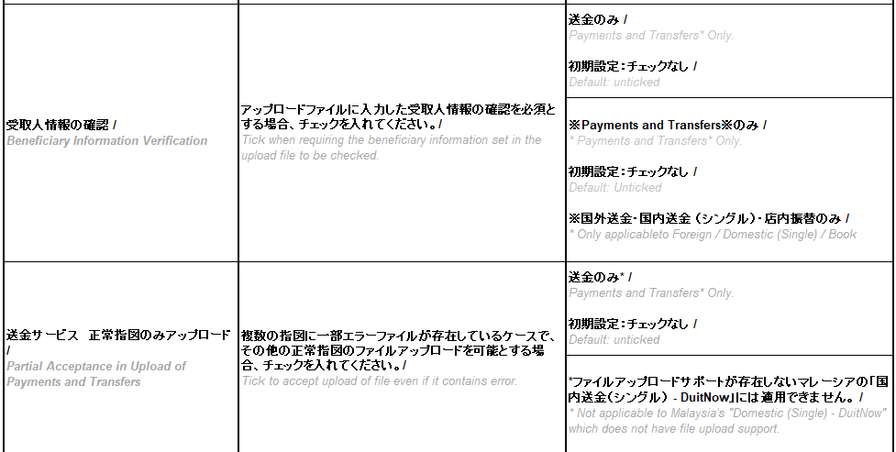
（初期設定）/ (Default)
 | 3 | SEPAのみ（各国フォーマット必要） / SEPA ONLY (local format required) |  |  |  | （該当なし） / (N/A) |  |  |  |  |  | チェックを入れた場合、各国フォーマット（編集不可）で送金ファイルアップロードが可能になります。チェックを入れない場合、GCMS Plusフォーマットを利用します。 / If ticked, payments can be uploaded in Local Format (Non-Editable); If unticked, GCMS Plus format is used

 | 4 | 送金サービス 正常指図のみアップロード / Partial Acceptance in Upload of Payments and Transfers |  |  |  |  |  |  |  |  |  | 1ファイルに複数の指図のアップロードが可能です。１指図に1つ或は複数の取引が存在する場合があります（Group Instruction)。 チェックを入れた場合、正常指図のみアップロードが可能です（指図単位で確認）。 チェックを入れない場合、全ての指図が正常でないとアップロードできません（ファイル単位で確認）。 / Multiple instructions can be uploaded in one file. Instruction may have one or multiple transactions (group instruction). If ticked, only the correct instructions are uploaded (checked by instruction). If unticked, all instructions must be without error (checked by file).

III | 受取人リスト / テンプレート設定 / Beneficiary List / Template Settings

変更をご希望する箇所のハイライトされたボックスにチェックをしてください。 / Tick the highlighted box(es) below where change is required.
適宜ご選択ください。初期設定ではチェックされていません。 / Select options accordingly. Default setting is unticked.
受取人リスト／テンプレート： Beneficiary List / Template： |  |  |  |  |  |  |  | 設定： / Settings:

 | 1 | 送金サービス 受取人リスト利用必須 / Mandatory Use of Beneficiary List in Payments and Transfers |  |  |  |  |  |  |  |  | チェックを入れた場合、送金サービスでの受取人リストの利用が必須となり、送金作成時に受取人リストから必ず選択しなければなりません。チェックを入れない場合、送金サービスでの受取人リストは必須ではありません。当該設定を有効化するには、「II-1」の初期設定を編集不可へ変更ください。 / If ticked, use of Beneficiary List is mandatory, meaning when creating a payment, customer has to select from the beneficiary list. If unticked, use of Beneficiary List is optional. To activate this setting, please change to Non-Editable from the default setting of [ II-1 ].

 | 2 | SEPA ダイレクトデビット 被取立人テンプレート利用必須 / Mandatory Use of Debtor Template in SEPA Direct Debit |  |  |  |  |  |  |  |  | チェックを入れた場合、アップロードしたSEPAダイレクトデビットファイルは編集不可となります。チェックを入れない場合、アップロードしたSEPAダイレクトデビットは編集可となります。当該設定を有効化するには、「II-1」の初期設定を編集不可へ変更ください。 / If ticked, uploaded SEPA Files become Non-Editable; If unticked, uploaded SEPA Files can be Editable. To activate this setting, please change to Non-Editable from the default setting of [ II-1 ].

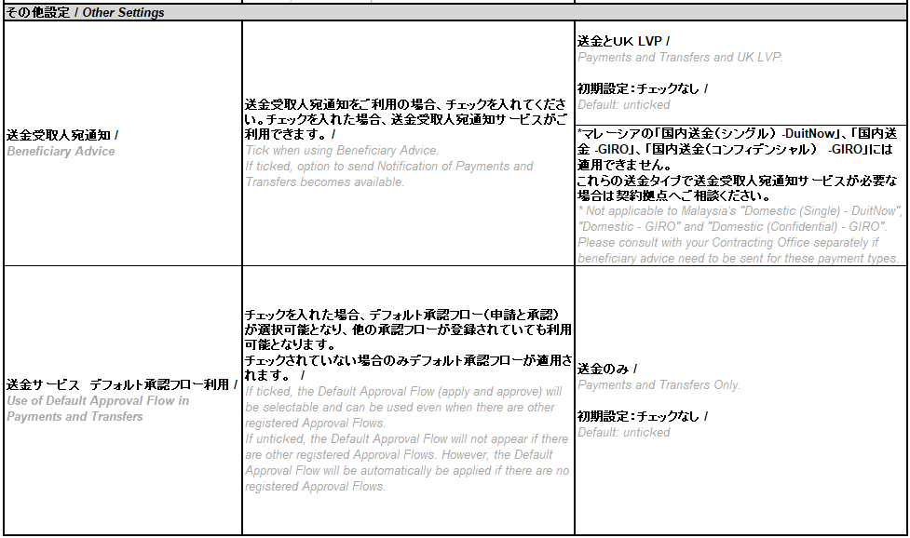
IV | 送金受取人宛通知 / Beneficiary Advice Service
変更をご希望する箇所のハイライトされたボックスにチェックをしてください。 適宜ご選択ください。（初期設定ではチェックされていません） / Tick the highlighted box(es) below where change is required. Select options accordingly. (Default setting is unticked)

 | 1 | 送金受取人宛通知 / Beneficiary Advice |  |  |  |  |  |  |  |  | チェックを入れた場合、送金受取人宛通知サービスがご利用できます。 Eメールで送金通知を受取人に送付するサービスです。 / If ticked, Beneficiary Advice service will be available. This service allows sending notification of payments to beneficiary by email.

 | 2 | 送金サービス デフォルト承認フロー利用 / Use of Default Approval Flow in Payments and Transfers |  |  |  |  |  |  |  |  | チェックを入れた場合、デフォルト承認フロー（申請と承認）が選択可能となり、他の承認フローが登録されていても利用可能となります。チェックを入れない場合、デフォルト承認フローは表示されず、承認フローが登録されていない場合のみデフォルト承認フローが適用されます。 / If ticked, the Default Approval Flow (apply and approve) will be selectable and can be used even when there are other registered Approval Flows. If unticked, the Default Approval Flow will not appear. It will only be applied when there are no registered Approval Flows.

V | 署名 / Authorized Signature

下記に署名する利用会社は、［ |  |  |  | 三菱UFJ銀行 |  |  |  |  |  | ］（「貴行」） との間で締結された基本契約書および関連するすべての規定と契約
書類に基づき、選択した前述のサービス（「サービス」）およびサービス関連情報の登録を依頼します。 /
We, the undersigned as Customer, hereby request [ |  |  |  |  |  |  |  | MUFG Bank, Ltd. |  |  |  |  |  |  |  |  | ] (the "Bank")
to register the aforementioned information in relation to the COMSUITE products to be provided by your Bank in accordance with the relevant basic agreements entered into between us and your Bank, any terms and conditions and all other agreements and documents relating thereto.
 |  |  |  |  |  |  |  |  |  |  |  |  | 利用会社名 / Signed for and on behalf of

 |  |  |  |  |  |  |  |  |  |  |  |  | [ |  |  |  |  |  | ]

 |  |  |  |  |  |  |  |  |  |  |  |  | _____________________________________________________________________________________________________
 |  |  |  |  |  |  |  |  |  |  |  |  | お届け印・署名 / Authorized Signatory's Signature/Seal

署名欄についての注意事項 /
Caution for Authorized Signature
CS_APP201, 202, 203につき、
各シートにある署名欄をご使用頂く様お願い致します。
同一申込書に、複数のシートをご使用の場合、印刷後いずれかのページにて署名を行って頂く様お願い致します。/
When using CS_APP201, 202, 203, please use signature area located in each tab.
In case of using multiple tabs in the same application, customer may sign on all printed pages, or on any page (e.g., on the last page only).

 |  |  |  |  |  |  |  |  |  |  |  |  | _____________________________________________________________________________________________________
 |  |  |  |  |  |  |  |  |  |  |  |  | 記入年月日 / Date

銀行使用欄 / Bank Use Only
＜契約拠点＞ / <Customer's Contracting Office>
店番・英文拠点名 / Office Code / Name
CIF

＜再鑑＞ / Cross-check
再鑑者※ （承認者）/ Cross-checker (Approver) |  |  | 各プロダクト サーバーへの 登録実施者 （担当者）/ Person who registers on product server (P.I.C.) |  | 検印 / Manager |  | 担当者 / Person in Charge |  |  | 印鑑照合 / Signature Verified

※再鑑者とは、各プロダクトの拠点側画面で承認操作を実際に行なう者である。 /
Cross-checker is the person who actually conducts "Approve" operation on each product branch screen.

 |  |  |  |  |  |  |  |  |  |  |  |  |  |  |  |  |  |  |  | 三菱UFJ銀行
 |  |  |  |  |  |  |  |  |  |  |  |  |  |  |  |  |  |  |  | MUFGバンク（ヨーロッパ）
 |  |  |  |  |  |  |  |  |  |  |  |  |  |  |  |  |  |  |  | MUFGバンク（マレーシア）
 |  |  |  |  |  |  |  |  |  |  |  |  |  |  |  |  |  |  |  | Bank of Ayudhya PCL

FALSE
FALSE

